Voor de volgers
 |  | Wat is je startwave? | wave 1
 |  | Wat is je streeftijd? | 1 | uur |  | Stukje uitleg: De tool gaat uit van een 'vlak schema' en de tijd 5% eronder en 5% erboven.
 |  |  | 0 | minuten |  | Als je volgers de app downloaden met 'live tracking', dan kunnen je ze nog nauwkeuriger volgen.

 |  | Starttijd | 10:00:00
 |  | Beoogd tempo | 0:01:25

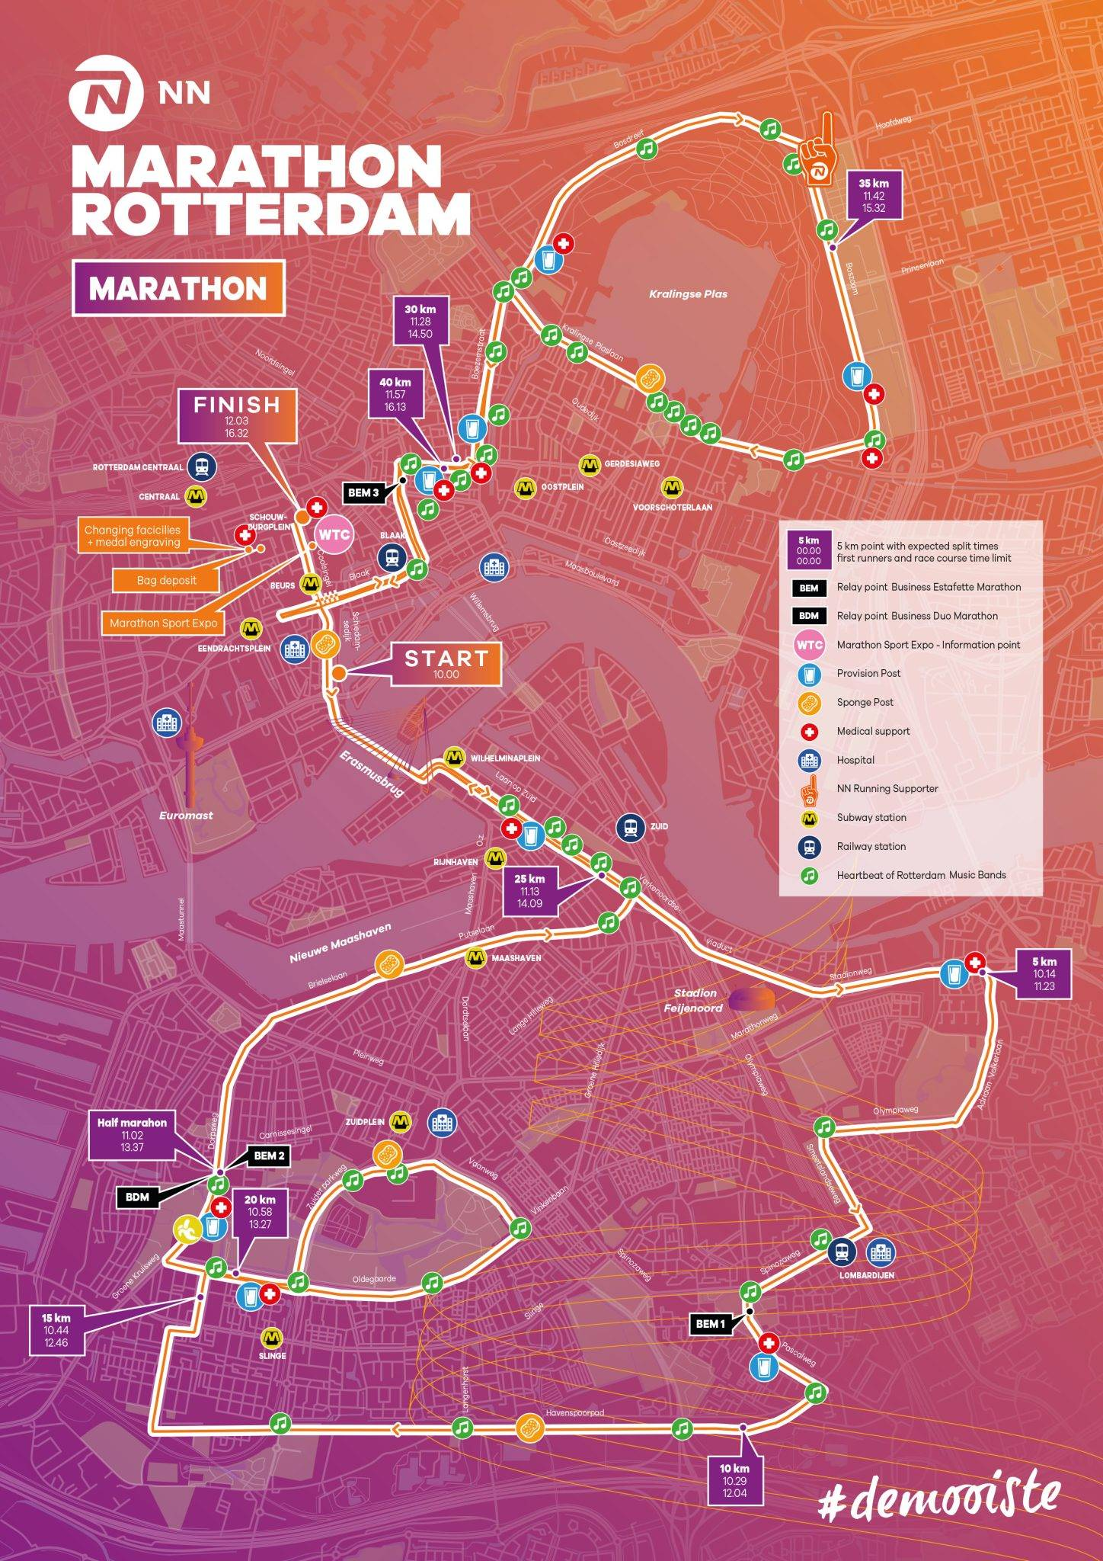
 |  | 🅿️ = park & ride | Doorkomsttijden
(klik hier voor een grote plattegrond van 2025) |  | Ⓜ️ = metrostation | < | = | >
 |  | Ⓜ️ Start | 10:00:00 | 10:00:00 | 10:00:00 | ℹ️ De start en finish zijn te bereiken via metrostation Beurs. Let op! Metrostation Leuvehaven (naast de start) is afgesloten. Hier is het erg druk!
 |  | Ⓜ️ Wilhelminaplein | 10:01:21 | 10:01:25 | 10:01:30 | ℹ️ Aan de zuidkant van de Erasmusbrug, 1 km na de start
 |  | 5 km | 10:06:45 | 10:07:07 | 10:07:28
 |  | 10 km | 10:13:31 | 10:14:13 | 10:14:56
 |  | Ⓜ️ Slinge ⬇ | 10:17:42 | 10:18:38 | 10:19:34 | ℹ️ Loop vanaf metrostation Slinge 600 meter richting het Zuiden om de lopers op het Havenspoorpad aan te moedigen. Let op! Het Metrostation is altijd erg druk.
 |  | 15 km | 10:20:16 | 10:21:20 | 10:22:24
 |  | Ⓜ️ Slinge ⬆ | 10:21:21 | 10:22:28 | 10:23:35 | ℹ️ Loop vanaf metrostation Slinge 400 meter richting het Noorden om de lopers op de Oldengaarde aan te moedigen. Let op! Het Metrostation is altijd erg druk.
 |  | Ⓜ️ Zuidplein (Ahoy) | 10:25:08 | 10:26:27 | 10:27:46 | ℹ️ Brede weg voor Ahoy; lopers zijn goed te zien!
 |  | Oldengaarde | 10:26:29 | 10:27:52 | 10:29:16 | ℹ️ Gemakkelijk naar toe te lopen vanaf metrostation Slinge. Let op! Het Metrostation is altijd erg druk.
 |  | 20 km | 10:27:01 | 10:28:26 | 10:29:52
 |  | Halve Marathon | 10:28:30 | 10:30:00 | 10:31:30
 |  | Ⓜ️ Maashaven | 10:32:01 | 10:33:42 | 10:35:23 | ℹ️ Vrij druk bij het metrostation. Loop 100 meter voor meer ruimte
 |  | 25 km | 10:33:46 | 10:35:33 | 10:37:20
 |  | Ⓜ️ Wilhelminaplein | 10:36:04 | 10:37:58 | 10:39:52 | ℹ️ Schreeuw de lopers de Erasmusbrug over!
 |  | Ⓜ️ Eendrachtsplein🚶‍♀️ | 10:38:06 | 10:40:06 | 10:42:06 | ℹ️ 300 meter van het metrostation. Ideaal in combinatie met een bezoekje aan de Kralingsezoom (Parkeren én Metro)
 |  | 30 km | 10:40:32 | 10:42:40 | 10:44:48
 |  | Start Bosdreef | 10:42:41 | 10:44:56 | 10:47:11 | ℹ️ Niet snel te bereiken met het OV (20 minuten wandelen vanaf metrostation Gerdesiaweg), wél een goede plek om de lopers 2 keer te zien. Na de eerste doorkomst kun je oversteken en langs de zuidkant van de Kralingse Plas lopen voor een tweede aanmoediging.
 |  | 35 km | 10:47:17 | 10:49:46 | 10:52:15
 |  | 🅿️ Kralingsezoom 🚶‍♀️ | 10:48:46 | 10:51:20 | 10:53:54 | ℹ️ Op 5 minuten lopen van een P+R. Ideaal voor een snelle aanmoediging!) Let op! Deze P+R kan vol zijn!
 |  | 🧠 SPP-cheerzone 🐵 | 10:49:10 | 10:51:46 | 10:54:21 | 🐵 Apekop erin en door! Schreeuw je mede podcastluisteraars naar de finish!
 |  | Ⓜ️ Voorschoterlaan 🚶‍♀️ | 10:50:48 | 10:53:28 | 10:56:08 | ℹ️ Parcours (Kralingse Plaslaan) bevindt zich op 6 minuten (Noordwaards) lopen van het metrostation
 |  | Boezembocht | 10:52:41 | 10:55:27 | 10:58:14 | ℹ️ Zie 'Start Bosdreef'
 |  | 40 km | 10:54:02 | 10:56:53 | 10:59:43
 |  | Ⓜ️ Finish | 10:57:00 | 11:00:00 | 11:03:00

 |  | Doorkomst halve | 0:28:30 | 0:30:00 | 0:31:30
 |  | Eindtijd | 0:57:00 | 1:00:00 | 1:03:00
 |  |  | 0:01:21 | 0:01:25 | 0:01:30

